GUCCI
GUCCI
ARTICOLO | Ger. prod. | Materiale | CAL | COL | Descrizione | Genere | Des. gruppo merce | Barcode | Foto | WHLS | SRP

GG1210S col. 002 |  |  |  |  |  |  |  | 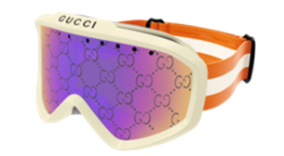 |  | 353.00 € | 710.00 € | 1 PIECE

CHROME HEARTS
ARTICOLO | Ger. prod. | Materiale | CAL | COL | Descrizione | Genere | Des. gruppo merce | Barcode | Foto | WHLS | TOTAL
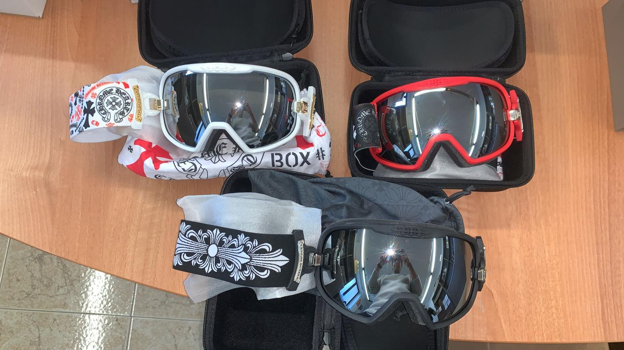
 |  |  |  |  |  |  |  |  | WHITE | 840.00 € | 840.00 € | 1 PIECE WHITE
 |  |  |  |  |  |  |  |  | RED | 840.00 € | 840.00 € | 1 PIECE RED
 |  |  |  |  |  |  |  |  | BLACK | 840.00 € | 840.00 € | 1 PIECE BLACK

 |  |  |  |  |  |  |  |  |  |  | 2,520.00 €

